EM1 Save the date
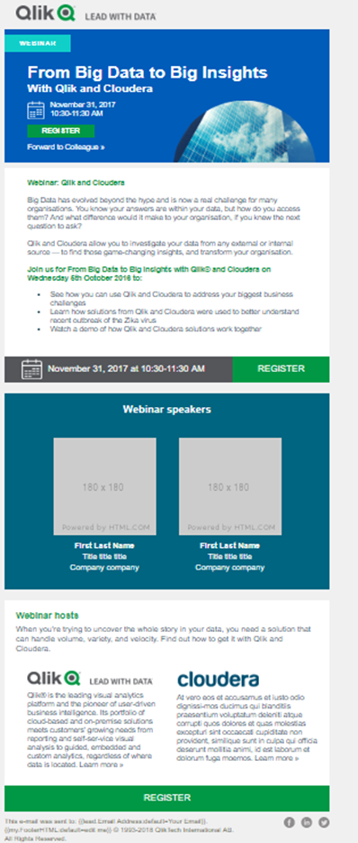
**
 | ENGLISH | TRANSLATION
DO NOT DELETE THIS COLUMN - DO NOT TRANSLATE THIS COLUMN | DO NOT DELETE THIS COLUMN (Enter the English Content here) | PLEASE ADD TRANSLATIONS IN THIS COLUMN. DO NOT TRANSLATE ANYTHING BETWEEN BRACKETS [...] and <...>
EMAIL

From: | [FMM please indicate who you would like email to come from; default is Qlik] | [FMM please indicate who you would like email to come from; default is Qlik]
Return Email Address: | [FMM please indicate the return email address that should be used; MUST BE A REAL EMAIL] | [FMM please indicate the return email address that should be used; MUST BE A REAL EMAIL]

Subject Line A | Webinar: Top 10 BI trends for 2019 | Webinar: Die Top-BI-Trends 2019
Subject Line B | Webinar: What will 2019 bring for BI? | Webinar: Was bringt 2019 für die BI?
Subject Line C
Pre-header:
MASTHEAD
Email Banner | Webinar

[RIGHT TEXT ABOVE BANNER]
Webinar Title | Top BI Trends 2019: The Dawn of Postmodern Analytics | Die Top-BI-Trends 2019: Auf dem Weg zur postmodernen Analyse
Date & Time | Tuesday, January 15th | Dienstag, 15. Januar
 | Register | Anmelden
 | Forward to a colleague | An Kollegen weiterleiten
[BLOCK 1 – EVENT DESCRIPTION]
Headline: | Top BI Trends 2019: The Dawn of Postmodern Analytics | Die Top-BI-Trends 2019: Auf dem Weg zur postmodernen Analyse
Body Copy: | Dear [Name], Technology is changing faster than most of us can comprehend – and the digital revolution has put data front-and-center. In the BI world, this has given us unprecedented opportunities, but the market is changing fast. Are you on top of the trends? What will 2019 bring? Join us for our webinar Top BI Trends 2019: The Dawn of Postmodern Analytics, where Qlik® will reveal: • Emerging approaches to AI, data literacy, and embedded analytics • Rising trends in infrastructure, service delivery, and data management • What postmodern analytics will look like – and why we need it now Register now to reserve your spot. | {{lead.Salutation Prefix:default=Sehr geehrte(r) Herr/Frau}} {{lead.Last Name:default=}}, es ist nicht leicht, mit der technologischen Entwicklung Schritt zu halten – doch eins ist klar: die digitale Revolution hat Daten in den Fokus gerückt. Neue Entwicklungen in der BI haben uns beispiellose Möglichkeiten eröffnet, doch der Markt verändert sich rasant. Kennen Sie die aktuellen Trends? Was kommt 2019? Nehmen Sie an unserem Webinar „Die Top-BI-Trends 2019: Auf dem Weg zur postmodernen Analyse“ teil und erfahren Sie von Qlik® • neue Konzepte für AI, Datenkompetenz und Embedded Analytics, • wichtige Trends in Infrastruktur, Dienstleistungsbereitstellung und Datenmanagement, • was postmoderne Analysen sind und warum wir sie schnellstmöglich nutzen sollten. Melden Sie sich jetzt an und reservieren Sie Ihren Platz. Mit besten Grüßen Robert Schmitz Area Vice President Southern Europe & Russia
 | Top BI Trends 2019: The Dawn of Postmodern Analytics Tuesday, January 15, 2019 | Die Top-BI-Trends 2019: Auf dem Weg zur postmodernen Analyse Dienstag, 15. Januar 2019
 | <<Button>> Register >> | <<Button>> Anmelden >>

EM2 Invite
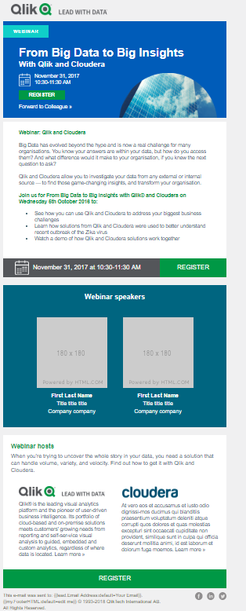
**
 | ENGLISH | TRANSLATION
DO NOT DELETE THIS COLUMN - DO NOT TRANSLATE THIS COLUMN | DO NOT DELETE THIS COLUMN (Enter the English Content here) | PLEASE ADD TRANSLATIONS IN THIS COLUMN. DO NOT TRANSLATE ANYTHING BETWEEN BRACKETS [...] and <...>
EMAIL

From: | [FMM please indicate who you would like email to come from; default is Qlik] | [FMM please indicate who you would like email to come from; default is Qlik]
Return Email Address: | [FMM please indicate the return email address that should be used; MUST BE A REAL EMAIL] | [FMM please indicate the return email address that should be used; MUST BE A REAL EMAIL]

Subject Line A | Webinar: 2019’s top BI trends | Webinar: Die Top-BI-Trends 2019
Subject Line B | Webinar: Why 2019 will see the dawn of postmodern analytics | Webinar: Warum 2019 die Geburtsstunde der postmodernen Analysen ist
Subject Line C
Pre-header:
MASTHEAD
Email Banner | Webinar | Webinar

[RIGHT TEXT ABOVE BANNER]
Webinar Title | Top BI Trends 2019: The Dawn of Postmodern Analytics | Die Top-BI-Trends 2019: Auf dem Weg zur postmodernen Analyse
Date & Time | Tuesday, January 15th | Dienstag, 15. Januar
 | Register | Anmelden
 | Forward to a colleague | An Kollegen weiterleiten
[BLOCK 1 – EVENT DESCRIPTION]
Headline | Top BI Trends 2019: The Dawn of Postmodern Analytics | Die Top-BI-Trends 2019: Auf dem Weg zur postmodernen Analyse
Body Copy: | Dear [Name], Where will BI go next – and what should you be focusing on in your organization? The new year will see the emergence of big changes to key areas of analytics, including infrastructure, service delivery, performance, data storytelling, and more. Find out what’s on the horizon. Join us for the webinar Top BI Trends 2019: The Dawn of Postmodern Analytics, where Qlik® will reveal: • Emerging approaches to AI, data literacy, and embedded analytics • Rising trends in infrastructure, service delivery, and data management • What postmodern analytics will look like – and why we need it now Register now to reserve your spot. Top BI Trends 2019: The Dawn of Postmodern Analytics Tuesday, January 15, 2019 | {{lead.Salutation Prefix:default=Sehr geehrte(r) Herr/Frau}} {{lead.Last Name:default=}}, in welche Richtung entwickelt sich BI, und worauf sollten Sie sich fokussieren? Im nächsten Jahr wird es wesentliche Veränderungen bei Analysen geben, darunter Infrastruktur, Dienstleistungsbereitstellung, Performance, Data Storytelling und mehr. Finden Sie heraus, was die Zukunft bereithält. Nehmen Sie am Webinar „Die Top-BI-Trends 2019: Auf dem Weg zur postmodernen Analyse“ teil und erfahren Sie von Qlik® • neue Konzepte für AI, Datenkompetenz und Embedded Analytics, • wichtige Trends in Infrastruktur, Dienstleistungsbereitstellung und Datenmanagement, • was postmoderne Analysen sind und warum wir sie schnellstmöglich nutzen sollten. Melden Sie sich jetzt an und reservieren Sie Ihren Platz. Die Top-BI-Trends 2019: Auf dem Weg zur postmodernen Analyse Dienstag, 15. Januar 2019 Mit besten Grüßen Robert Schmitz Area Vice President Southern Europe & Russia

 | <<Button>> Register >> | <<Button>> Anmelden >>

[BLOCK 2 – SPEAKERS]
[SUBHEAD]

Speaker 1 Name | Dan Sommer | Dan Sommer
Job Title | Senior Director, Market Intelligence Lead at Qlik | Senior Director, Market Intelligence Lead bei Qlik
Bio | Dan is a Senior Director and global lead for Qlik’s Market Intelligence Program responsible for the supply, demand, macro and micro picture. With more than 18 years’ experience in the IT industry, Dan is a frequent keynote speaker, blogger, and columnist. Dan has previously held the positions of Research Director, Agenda Manager and Global Lead for BI and Analytics Markets at IT research and advisory company Gartner. During the ten years he spent as an analyst at Gartner, he specialized in markets, trends, competitive landscape evaluations and go-to-market strategies. | Dan Sommer ist Senior Director, leitet das Market-Intelligence-Programm von Qlik und ist für die Angebots-, Nachfrage-, Makro- und Mikroaspekte verantwortlich. Er verfügt über mehr als 18 Jahre Erfahrung in der IT-Branche und ist ein gefragter Keynote-Speaker, Blogger und Autor. Vor Qlik war er als Research Director, Agenda Manager und Global Lead for BI and Analytics Markets beim IT-Forschungs- und Beratungsunternehmen Gartner tätig. In seinen zehn Jahren als Analyst bei Gartner spezialisierte er sich auf Märkte, Trends, Wettbewerbsbeobachtungen und Markteinführungsstrategien.

